SDC --> HBS 확인 및 요청사항
분판 CELL Aging 검사기_SDC 요청사항

NO | 요청일 | 완료일 | 요청 사항 | 요청 |  | 진행사항 | 비고 | 사양
 |  |  |  | 부서 | 담당자
1 | 2021-11-08 | 2021-11-11 | 반입 동선 확인 필요 | SDC |  | 반입동선 확인(폭 제한: 3350mm) - 장비 총 4개소 분리 반입 예정 - Main EQ(3200mm), SACC(1200mm), Profile Front(1300mm), Back(2350mm) 총 4EA 분리(전장박스, PC렉 제외) | * 광학계 컨셉에 따라 장비 사이즈 변경될 수 있음
2 | 2021-11-08 | 2021-11-11 | EFU 동일 모델로 적용 시 용적률 문의 | SDC |  | 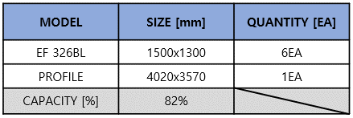 도면수정 완료 - Profile Size 변경함.
3 | 2021-11-08 | 2021-11-11 | 1Head로 불감영역 없이 검사 가능한지? | SDC |  | 불감없이 측정 불가함 1) Head 회피 구간 필요함에 따라 장비 사이즈 약 800mm 증가 (+400mm * 2point)
4 | 2021-11-08 | 2021-11-11 | Lift pin에 대한 정전기 Qual 사양 만족 확인 | SDC |  | SDC 정전기 사양 만족함 1) Lift Pin을 Step 제어 (구간별 속도 가변) 방식으로 운영 - 2단계 제어 적용 (A3, A4 기 적용), Step 별 위치 및 구간 속도 개별 적용 2) 내부 입고 검사 진행중 | 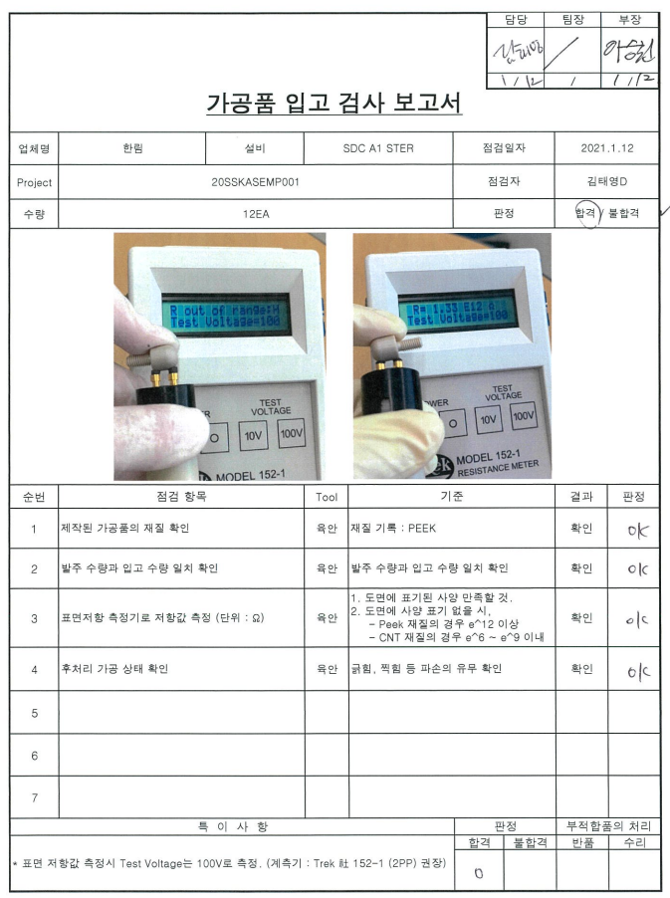 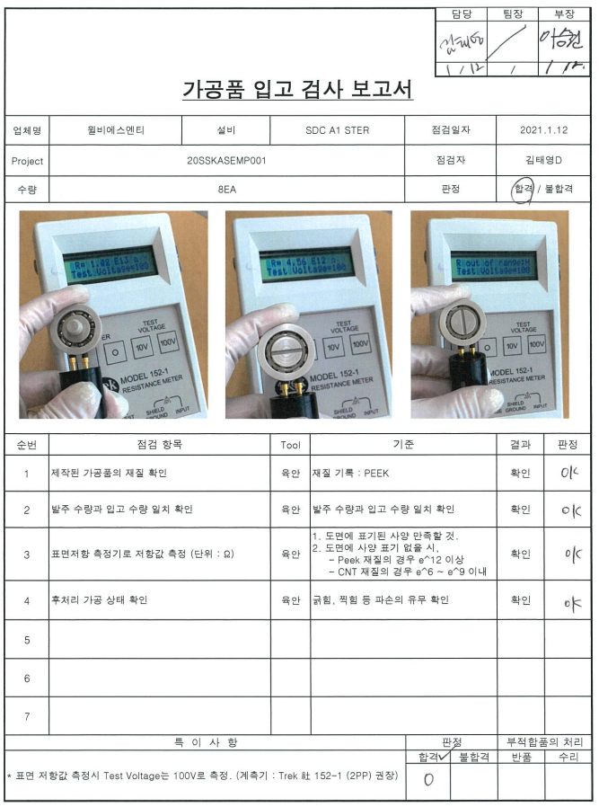
5 | 2021-11-08 | 2021-11-11 | Isolator 사양 문의 | SDC |  | Natural Frequency of Isolator : X,Y_Axis 3.23Hz, Z_Axis 3.23Hz | 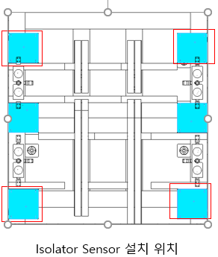
6 | 2021-11-08 | 2021-11-11 | 제진대 진동 Spec VC-A 반영 검토 요청 | SDC |  | VC-A관련 자료 공유 제진대 진동 Spec VC-A,B,C 기준 첨부
7 | 2021-11-08 | 2021-11-11 | Plate 평탄도에 대한 기준 Cell to Cell 사양 요청 | SDC |  | 내부 평탄도 세팅 기준 공유 및 타사 설비 Setting값 공유
8 | 2021-11-08 |  | WAD광학계에 틸트 기능 적용 요청 | SDC |  | WAD 광학계 Tilt Module 개발 중_ 업체 미팅 후 컨셉 검토 진행중
9 | 2021-11-08 |  | 화질 29M, 288M에 Color Filter 적용 필요 | SDC |  | 1) 광학필터사양 요청 (SDC이기훈수석) (2021/11/11) → 이상호팀장님에게 전달예정 해당내용업체 전달예정 2) 설계 컨셉 검토 진행중
10 | 2021-11-08 | 2021-11-11 | 화질 288M 개조 관련하여 카메라와 케이블 공간만 구성하도록 설계 반영 | SDC |  | 1) Camera Size가 165mm → 301.5mm로 변경됨에 따라 장비 사이즈 약+400mm 증가 됨 2) Filter 적용 시 장비 사이즈 4800mm (+700mm) | 광학계 변경건으로 장비 사이즈가 변경될 가능성 있음
11 | 2021-11-08 |  | 시야각 모델 선정은 금주 수요일 진행 이후 HBS에서 업체와 미팅하여 제품 선정 예정 | SDC |  | SDC측에서 모듈 확정 되지 않음. (11/11). 2주 뒤 추가 검토예정.
12 | 2021-11-08 |  | TSP Board 미 반영에 대한 적용 요청 | SDC |  | TSP Board 반영- 설계 검토중
13 | 2021-11-08 | 2021-11-11 | LCR 과 PG PC 간 통신 네트워크 구성이 필요 함. | SDC |  | PC 구성도 변경함
14 | 2021-11-08 | 2021-11-11 | Probe Contact, 센싱 등에 대한 동작 시퀀스 설명 자료 요청 | SDC |  | 자료 송부 완료(이상호팀장 송부 완료)
15 | 2021-11-08 | 2021-11-11 | 설비 운영 방안에 대한 구체적인 자료 | SDC |  | 설비 운영 시나리오 작성 완료 - 대략적인 시퀀스 및 상세 시퀀스 작성 완료
16 | 2021-11-08 |  | Aging시 발열이 120º 이상으로 방열 설계 및 Risk 체크 필요 | SDC |  | SDC 문의 필요- 실제 온도 상승이 발생하는지 제 확인 예정
17 | 2021-11-08 |  | PO후 3.5개월 납기 기준 장 납기 증감 사항 일정표 | SDC |  | Stage업체 및 장납Part, 내부 작업 일정 협의중
18 | 2021-11-08 |  | 화질모듈 광학 필터 관련 검토요청 | 고도화 TF | 이기훈수석 | 1) 자료는 이상호 T 전달完 SDC 측 일정잡아 라인입실하여 해당모듈 확인 必
19 | 2021-11-08 |  | LCR Meter 모듈 Start 미팅 진행 요청 | 고도화 TF | 이기훈수석 | 1) SDC, HBS, NIDEC 3사 미팅 진행예정 (11/18 A3 ) 2) 아젠다 : S/W 개발 , LCR meter 개발 요청 관련 상세 미팅 진행.
20 | 2021-11-10 |  | 시야각 관련 모듈 상세 도면 요청 | 검사설비개발 | 김문혁프로 | 1) 시야각 모듈 확정일정 딜레이 (2주 11월 말 추가 테스트 이후 확정 확인가능) - 시야각 모듈 관련 모델링 및 제반사항 요청 (11/11일)
21
22
23
24
25
26
27
28
29
30
31
32
33
34
35
36
37
38
39
40
41
42
43
44
45
46
47
48
49
50
51
52
53
54
55
56
57
58
59
60
61
62
63
64
65
66
67
68
69
70
71
72
73
74
75
76
77
78
79
80
81
82
83
84
85
86
87
88
89
90
91
92
93
94
95
96
97
98
99
100
101
102
103
104
105
106
107
108
109
110
111
112
113
114
115
116
117
118
119
120
121
122
123
124
125
126
127
128
129
130
131
132
133
134
135
136
137
138
139
140
141
142
143
144
145
146
147
148
149
150
151
152
153
154
155
156
157
158
159
160
161
162
163
164
165
166
167
168
169
170
171
172
173
174
175
176
177
178
179
180
181
182
183
184
185
186
187
188
189
190
191
192
193
194
195
196
197
198
199
200
201
202
203
204
205
206
207
208
209
210
211
212
213
214
215
216
217
218
219
220
221
222
223
224
225
226
227
228
229
230
231
232
233
234
235
236
237
238
239
240

HBS --> SDC 확인 및 요청사항
분판 CELL Aging 검사기_HBS 요청사항

NO | 요청일 | 완료일 | 요청 사항 | 요청 |  | 진행사항 | 비고 | 사양
 |  |  |  | 부서 | 담당자
1 | 2021-11-08 |  | 계측기 양산기 적용 시 Size 축소 및 Spectrometer 일체형 가능성 검토 요청 | 설계팀 | 김동우 | SDC측 확인 예정_ 개조은 어렵다고 자체 판단함
2 | 2021-11-08 |  | LCR Meter 길이 제약 1.8M 이상 적용 문제 발생 | 설계팀 | 김동우 | HBS측은 설비 적용 시 7M 이상 개발 요청(SDC측은 3M 개발 요청함)
3 | 2021-11-08 |  | LCR Meter가 2대만 적용 된 것에 대해서 샘플링 검사 방향 할지에 대한 내부 협의 예정 | 설계팀 | 오준호 | SDC측 내부 확인중
4 | 2021-11-08 |  | 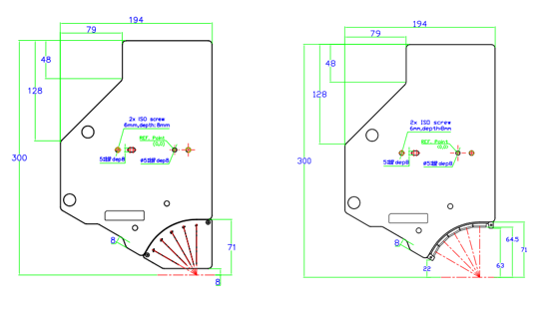 WAD 광학계 하부 경통 제거 요청건 - 경통 기준 WD: 8mm 파손 우려로 제거 문의 | 설계팀 | 김동우 | SDC에서 광학계 업체 확인중
5 | 2021-11-25 |  | PG Cable 수량 축고 가능 여부 확인 | 사업개발2팀 | 한호석 | 현재 Cell 당 2개의 Cable을 1개로 축소 가능 여부 검토 요청
6 | 2021-11-25 |  | LCR Meter Connector 변경 진행 사항 확인 | 사업개발2팀 | 한호석 | SAMTEC Connector 변경 진행 가능 여부 확인 Connector Pin Map 변경 자료 요청
7
8
9
10
11
12
13
14
15
16
17

19

